26년 04월
거래처 구분 | 거래처 | 매출액(VAT포함) | 매출(입금)일 | 결재형태 | 비고
입주사 | 연치과 | ₩200,000 | 2026-04-17 | 카드 | 10분65매, 30분145매
 | 호산나성물 | ₩132,000 | 2026-04-01 | 계산서
 | 두리세무사 | ₩132,000 | 2026-04-06 | 계산서
 | 청송나주곰탕 | ₩132,000 | 2026-04-01 | 계산서
 | 커피광 |  | 2026-03-30 | 계산서 | 선결제
 | 까미노브 | ₩132,000 | 2026-04-15 | 카드
 | 까미노브 |  |  | 카드 | 10*30매,30*40매,60*25매

 | 소계 | ₩728,000
직원정기 | 정진삼 |  |  | 카드 | 4~5월 업무관련 감면
 | 박창식 | ₩80,000 | 2026-04-13 | 카드
 | 정지은 | ₩80,000 | 2026-04-23 | 카드
 | 이정민 | ₩80,000 | 2026-04-01 | 카드
 | 김슬애 | ₩80,000 | 2026-04-02 | 카드
 | 김상현 | ₩80,000 | 2026-04-06 | 카드
 | 김정준 | ₩80,000 | 2026-04-09 | 카드
 | 신지혜 |  |  | 카드 | 3~4월 업무관련 감면
 | 이학주 | ₩80,000 | 2026-04-07 | 카드
 | 합창단지휘자 | ₩80,000 | 2026-04-23 | 계산서

 | 소계 | ₩640,000
직원일일 | 양주한 | ₩10,000 | 2026-04-03 | 카드
 | 남창우 | ₩20,000 | 2026-04-07 | 카드 | 신의석(3/26일자) ,4/2알자
 | 양주한 | ₩20,000 | 2026-04-10 | 카드 | 이정석(4/2일자포함)
 | 김혜영 | ₩20,000 | 2026-04-17 | 카드 | 임지영포함
 |  |  |  | 카드
 |  |  |  | 카드
 |  |  |  | 카드
 |  |  |  | 카드
 |  |  |  | 카드

 | 소계 | ₩70,000
관리실 정기 | 서정민 | ₩80,000 | 2026-04-02 | 카드

 | 소계 | ₩80,000
관리실 일일

 | 소계 | ₩0
일반 정기 | 마노종건 | ₩250,000 | 2026-04-01 | 카드
 | 마노(양지승) | ₩250,000 | 2026-04-01 | 카드
 | 성화세계 | ₩250,000 | 2026-04-06 | 카드
 | 권혁구 | ₩250,000 | 2026-04-03 | 카드
 | 박성준 | ₩250,000 | 2026-04-03 | 카드
 | 맘스터치 |  |  | 카드 | 60분40매,30분20매
 | 최성제치과 |  |  | 카드 | 60분20매,30분60매,10분100매
 | 감주영 | ₩250,000 | 2026-04-01 | 카드
 | 신형철 | ₩250,000 | 2026-04-07 | 카드
 | 이종성 |  | 2026-03-31 | 카드 | 4월 취소
 | 정성우 | ₩250,000 | 2026-04-01 | 카드 | 4월 신규
 | 임성환 | ₩250,000 | 2026-04-06 | 카드 | 4월 신규
 | 이영식 | ₩250,000 | 2026-04-06 | 카드 | 4월 신규
 | 이상옥 | ₩250,000 | 2026-04-08 | 카드 | 4월 신규
 | 최금강 | ₩83,330 | 2026-04-21 | 카드 | 4월 신규(4/21~30일분 10알분)
 | 소계 | ₩2,833,330 |  |  |  | 비고 | 모두의 주차 매출
일일매출 | 수 | ₩84,000 | 2026-04-01 | 카드 |  |  | ₩159,000
 | 목 | ₩24,000 | 2026-04-02 | 카드 |  |  | ₩232,000
 | 금 | ₩192,000 | 2026-04-03 | 카드 |  |  | ₩216,000
 | 토 | ₩59,000 | 2026-04-04 | 카드 |  |  | ₩294,000
 | 일 | ₩617,000 | 2026-04-05 | 카드 |  |  | ₩49,000
 | 월 | ₩47,000 | 2026-04-06 | 카드 |  |  | ₩109,000
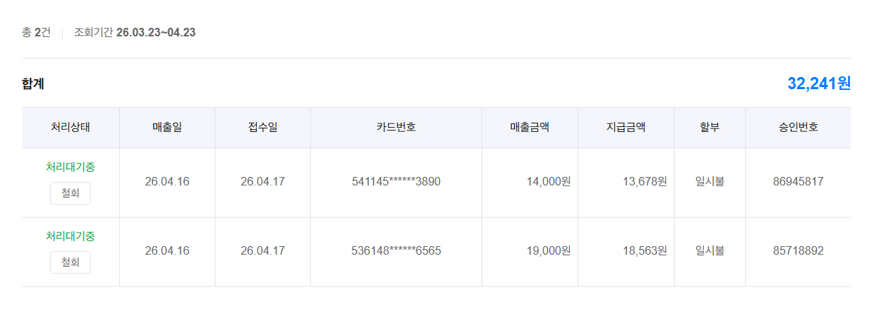
 | 화 | ₩63,000 | 2026-04-07 | 카드 |  |  | ₩185,000
 | 수 | ₩177,000 | 2026-04-08 | 카드 |  |  | ₩216,000
 | 목 | ₩98,000 | 2026-04-09 | 카드 | 외부일일포함 | 837모5578호(30,000원) | ₩148,000
 | 금 | ₩102,000 | 2026-04-10 | 카드 | 외부일일포함 | 837모5578호(30,000원) | ₩206,000
 | 토 | ₩171,000 | 2026-04-11 | 카드 |  |  | ₩325,000
 | 일 | ₩506,000 | 2026-04-12 | 카드 |  |  | ₩49,000
 | 월 | ₩193,000 | 2026-04-13 | 카드 | 합창단자모회,외부일일포함 | 61버6066호 (30,000원),한서영 70매(70,000원), 김하늘 20매(20,000원) | ₩194,000
 | 화 | ₩273,000 | 2026-04-14 | 카드 | 합창단자모회,외부일일포함 | 엄재인30매(30,000원) ,이 율라파엘(60매60,000원) 3118호,6237호(2대60,000원) | ₩245,000
 | 수 | ₩127,000 | 2026-04-15 | 카드 | 합창단자모회,외부일일포함 | 75무9488호 (30,000원) ,강리우(30매 30,000원) | ₩146,000
 | 목 | ₩181,000 | 2026-04-16 | 카드 | 외부일일포함 | 1756호,8578호2대(60,000원), 65조2192 14,000원 / 353고 3810 19,000원 (둘다 삼성카드 모주 이중결제 건 취소) | ₩281,000
 | 금 | ₩239,000 | 2026-04-17 | 카드 | 외부일일포함 | 1756호,8578호2대(60,000원) | ₩230,000
 | 토 | ₩154,000 | 2026-04-18 | 카드 |  |  | ₩324,000
 | 일 | ₩511,000 | 2026-04-19 | 카드 |  |  | ₩63,000
 | 월 | ₩205,000 | 2026-04-20 | 카드 | 외부일일포함 | 813조8725호(30,000원) | ₩221,000
 | 화 | ₩196,000 | 2026-04-21 | 카드 | 외부일일포함 | 22거2767호(30,000원) | ₩202,000
 | 수 | ₩168,000 | 2026-04-22 | 카드 | 외부일일포함 | 22거2767호(30,000원) | ₩137,000
 | 목 |  | 2026-04-23 | 카드 | 외부일일포함 | 22거2767호(30,000원)
 | 금 |  | 2026-04-24 | 카드
 | 토 |  | 2026-04-25 | 카드
 | 일 |  | 2026-04-26 | 카드
 | 월 |  | 2026-04-27 | 카드
 | 화 |  | 2026-04-28 | 카드
 | 수 |  | 2026-04-29 | 카드
 | 목 |  | 2026-04-30 | 카드

 | 소계 | ₩4,387,000
합계 |  | ₩8,738,330 |  |  |  | 소계 | ₩4,231,000

 | 계산서 | ₩476,000
 | 현금
 | 카드 | ₩8,262,330
 | 모주 | ₩4,231,000
 | 합계 | ₩12,969,330

 | 카드수수료
 | 모주수수료 | ₩1,057,750
 | 【주차장 영업 방향의 세분화】 1. 장기 및 영업 충성도가 높음이 예상되는 업체 2. 단기 1일 주차_인근 공사 등 ◎ 1일 주차 전일권 50,000원
 | 일일주차:(8시간30,000원)

